TDSheet
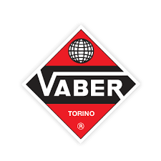

Прайс-лист на 2024 год |  |  |  | Скидка
Цены указаны в евро |  |  |  | 0%

Код | Артикул | Номенклатура | Прайсовая цена, € | Ваша цена, €
000004325 | 03COATTEXGK1/G | Антигравій Vaber сірий 1кг(12 шт/ящ) | 4.83 | 4.83
000004324 | 03COATTEXGK1/W | Антигравій Vaber білий 1кг(12 шт/ящ) | 4.83 | 4.83
000004326 | 03COATTEXNK1 | Антигравій Vaber чорний 1кг(12 шт/ящ) | 4.83 | 4.83
000008411 | 047370000001 | Герметик кистьовий сірий Vaber 0,85 кг(12 шт/ящ) | 6.91 | 6.91
000008408 | 05CSP50000CB | Герметик Vaber SP5 сірий (310мл)(12 шт/ящ) | 5.11 | 5.11
000008409 | 05CSP50000CB/B | Герметик Vaber SP5 чорний (310мл)(12 шт/ящ) | 5.11 | 5.11
000008410 | 05CSP50000CB/W | Герметик Vaber SP5 білий (310мл)(12 шт/ящ) | 5.11 | 5.11
000015446 | 05CMBSPRBV31 | Розпилювальний герметик бежевий (310мл)(12 шт/ящ) | 10.97 | 10.97
000008407 | 05CVITROFICB | Vaber Клей для скла (VITROFIX) 310 мл(12 шт/ящ) | 6.28 | 6.28

